Info
LIBRO FISCAL DE OPERACIONES DIARIAS
Forma de diligenciarlo

Requisitos del libro fiscal

El artículo 616 del estatuto tributario señala que el libro fiscal se debe llevar en cumplimiento de las siguientes condiciones y requisitos:

1.- Identificar el contribuyente

2.- Estar debidamente foliado

3.- Anotar diariamente las operaciones, ya sean en forma global o discriminada

4.- Totalizar cada mes lo pagado en bienes y servicios

5.- Totalizar cada mes los ingresos obtenidos

Sanciones por no presentar el libro fiscal

El artículo 616 que impone la obligación de llevar el libro fiscal de operaciones diarias a los responsables del régimen simplificado, señala lo siguiente en su inciso segundo:

«Este libro fiscal deberá reposar en el establecimiento de comercio y la no presentación del mismo al momento que lo requiera la administración, o la constatación del atraso, dará lugar a la aplicación de las sanciones y procedimientos contemplados en el artículo 652, pudiéndose establecer tales hechos mediante el método señalado en el artículo 653.»

Página "Portada"

Llenando los datos generales en la página nombrada como PORTADA, automaticamente se llenarán los datos necesarios en cada hoja determinada por mes.

En esta hoja podrá observar el cuadro resumen por cada mes de los ingresos, compras y gastos, valores que se van alimentando automáticamente, en la medida en que realice el ingreso de los datos por cada uno de los meses
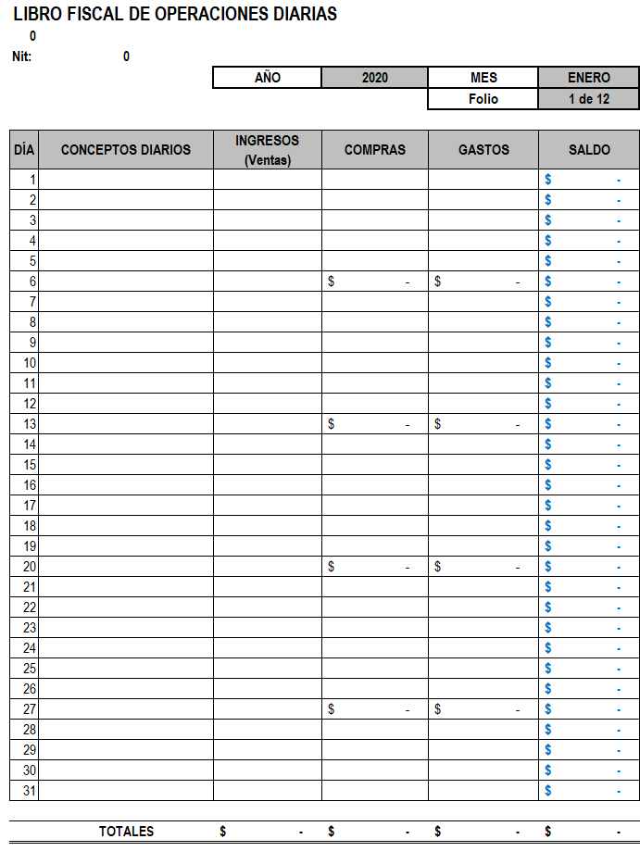

Nombre de la persona natural - al llenar los datos de la portada, este campo se llenará automáticamente, igual sucede con el NIT

Valor del saldo el cual lo calcula de manera automática
En este campo va el detalle de Ingreso, compras con No de factura o gastos

Valor de los ingresos

Valor de las compras

Valor de los gastos

